상품제안서
[플씨드] 에스닉 일체형 장바구니 돗자리 + 모기퇴치 시어서커 무릎담요(S사이즈) + 썸머패치 + 손소독 물티슈(10매) 4종 세트 | 상품코드: F25778

 |  |  |  |  |  |  | 02-412-0044 | www.easy1.co.kr
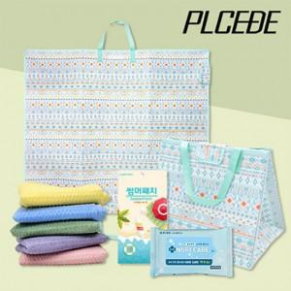

【상세/제작정보】 | SET OPP 위 스티커 부착 (별도문의) 인쇄 후 벌크로 출고 / OPP 재포장시 개당 100원 인쇄가능 최소수량 150개 이상 기본수량 미만 주문시 인쇄비용 추가 (별도문의) *실크인쇄: 돗자리만 가능 200원 *전사인쇄(풀컬러) : 담요 1000원 / 돗자리 700원

【인쇄/포장옵션】 | 실크 / 포장불가능

【공급단가】 | 수량 | 100~ | 300~ | 500~ | 1,000~ | 3,000~
*VAT별도 | 단가 | 23,500원 | 23,120원 | 22,560원 | 21,990원 | 21,620원

【상품 URL】 | http://www.easy1.co.kr/src/goods_detail.php?gdno=25778

